Fig. 1
1. Dépenses d’ES&VE et de R&T des collectivités territoriales au cours de la période 2018-2023

(en M€) | 2018 (d) | 2019 (d) | 2020 (d) | 2021 (d) | 2022 (sd) | 2023 (p)
Dépenses d'ES&VE | 629.2 | 673.1 | 613.5 | 746.9 | 652.4 | 688.4
Dépenses de R&T | 804.2 | 842.2 | 710.1 | 793.3 | 710.6 | 682.9

1. Dépenses d’ES&VE et de R&T des collectivités territoriales au cours de la période 2018-2023

Données : (d) : définitives, (sd) : semi-définitives, (p) : prévisionnelles.
Source : MESR-SIES, enquête biennale sur le financement de la recherche et du transfert de technologie (R&T), de l'enseignement supérieur et de la vie étudiante (ES&VE) par les collectivités territoriales 2023.
Champ : France ; conseils régionaux, conseils départementaux et assimilés, EPCI à financement propre d'une population totale de plus de 50 000 habitants, communes de plus de 30 000 habitants. D’autres collectivités ciblées sur les thématiques R&T et ES&VE par les partenaires du SIES sont également interrogées.

Fig. 2
2. Financement annuel moyen de la R&T par habitant sur la période 2020-2023 |  | 2b. Financement annuel moyen de la R&T par habitant sur la période 2018-2021
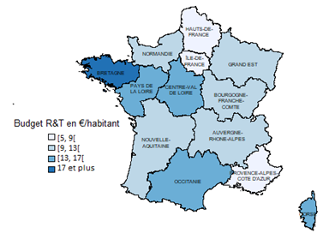
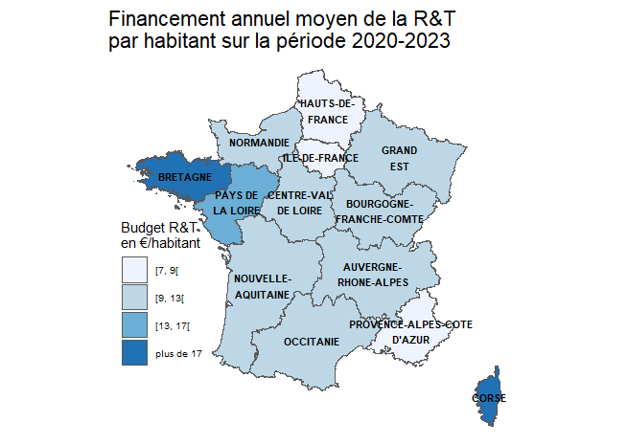
 | Moyenne du budget R&T en € par habitant
AUVERGNE-RHONE-ALPES | 10.9
BOURGOGNE-FRANCHE-COMTE | 11
BRETAGNE | 18.2
CENTRE-VAL DE LOIRE | 12.2
CORSE | 17.2
GRAND EST | 11.7
HAUTS-DE-FRANCE | 8.6
ILE-DE-FRANCE | 8.6
NORMANDIE | 12
NOUVELLE-AQUITAINE | 12.8
OCCITANIE | 9.2
PAYS DE LA LOIRE | 13.8
PROVENCE-ALPES-COTE D'AZUR | 7.2

Données moyennes sur 2020-2023.
Sources : MESR-SIES, enquête biennale sur le financement de la recherche et du transfert de technologie (R&T), de l'enseignement supérieur et de la vie étudiante (ES&VE) par les collectivités territoriales 2023 ; Insee, estimation de population des années 2020 à 2023 au 1er janvier 2024
Champ : France métropolitaine ; conseils régionaux, conseils départementaux et assimilés, EPCI à financement propre d'une population totale de plus de 50 000 habitants, communes de plus de 30 000 habitants. D’autres collectivités ciblées sur les thématiques R&T et ES&VE par les partenaires du SIES sont également interrogées.

2b. Financement annuel moyen de la R&T par habitant sur la période 2018-2021

 | Moyenne du budget R&T en € par habitant
AUVERGNE-RHONE-ALPES | 13
BOURGOGNE-FRANCHE-COMTE | 12
BRETAGNE | 19
CENTRE-VAL DE LOIRE | 17
CORSE | 13
GRAND EST | 12
HAUTS-DE-FRANCE | 8
ILE-DE-FRANCE | 9
NORMANDIE | 11
NOUVELLE-AQUITAINE | 12
OCCITANIE | 13
PAYS DE LA LOIRE | 16
PROVENCE-ALPES-COTE D'AZUR | 8

Données moyennes sur 2018-2021.
Sources : MESR-SIES, enquête annuelle sur le financement de la recherche et du transfert de technologie (R&T), de l'enseignement supérieur et de la vie étudiante (ES&VE) par les collectivités territoriales 2021 ; Insee, estimation de population des années 2018 à 2021 au 1er janvier 2022
Champ : France métropolitaine ; conseils régionaux, conseils départementaux et assimilés, EPCI à financement propre d'une population totale de plus de 50 000 habitants, communes de plus de 30 000 habitants. D’autres collectivités ciblées sur les thématiques R&T et ES&VE par les partenaires du SIES sont également interrogées.

Fig. 3
3. Financement annuel moyen de l’ES&VE par étudiant sur la période 2020-2023 |  | 3b. Financement annuel moyen de l’ES&VE par étudiant sur la période 2018-2021
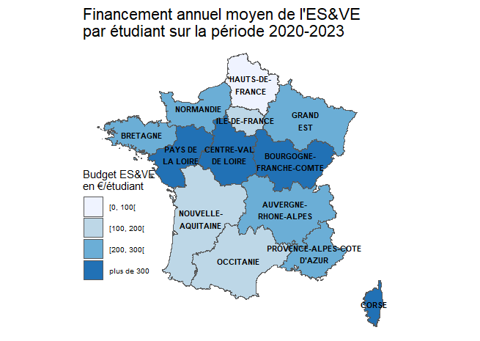
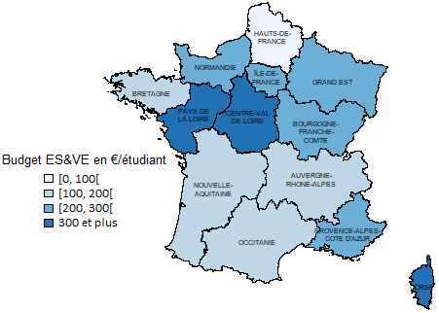
 | Moyenne du budget ES&VE en € par étudiant inscrit
AUVERGNE-RHONE-ALPES | 214
BOURGOGNE-FRANCHE-COMTE | 396
BRETAGNE | 227
CENTRE-VAL DE LOIRE | 536
CORSE * | 2,008
GRAND EST | 260
HAUTS-DE-FRANCE | 84
ILE-DE-FRANCE | 193
NORMANDIE | 273
NOUVELLE-AQUITAINE | 199
OCCITANIE | 131
PAYS DE LA LOIRE | 343
PROVENCE-ALPES-COTE D'AZUR | 278

* Le budget par étudiant en Corse est particulièrement important du fait de la convention d'application tripartite entre l'Etat, la collectivité de Corse et l'université de Corse pour les périodes 2018-2022 et 2023-2027.
Données moyennes sur 2020-2023
Source : MESR-SIES, enquête biennale sur le financement de la recherche et du transfert de technologie (R&T), de l'enseignement supérieur et de la vie étudiante (ES&VE) par les collectivités territoriales 2023, système d'information SISE et autres enquêtes (fiche RERS 6.2).
Champ : France métropolitaine ; conseils régionaux, conseils départementaux et assimilés, EPCI à financement propre d'une population totale de plus de 50 000 habitants, communes de plus de 30 000 habitants. D’autres collectivités ciblées sur les thématiques R&T et ES&VE par les partenaires du SIES sont également interrogées.

3b. Financement annuel moyen de l’ES&VE par étudiant sur la période 2018-2021

 | Moyenne du budget ES&VE en € par étudiant inscrit
AUVERGNE-RHONE-ALPES | 189
BOURGOGNE-FRANCHE-COMTE | 291
BRETAGNE | 189
CENTRE-VAL DE LOIRE | 446
CORSE * | 2,505
GRAND EST | 258
HAUTS-DE-FRANCE | 97
ILE-DE-FRANCE | 222
NORMANDIE | 220
NOUVELLE-AQUITAINE | 182
OCCITANIE | 145
PAYS DE LA LOIRE | 392
PROVENCE-ALPES-COTE D'AZUR | 313

* Le budget par étudiant en Corse est particulièrement important du fait de la convention d'application tripartite entre l'Etat, la collectivité de Corse et l'université de Corse pour la période 2018-2022.
Données moyennes sur 2018-2021.
Source : MESR-SIES, enquête biennale sur le financement de la recherche et du transfert de technologie (R&T), de l'enseignement supérieur et de la vie étudiante (ES&VE) par les collectivités territoriales 2021, système d'information SISE et autres enquêtes (fiche RERS 6.2).
Champ : France métropolitaine ; conseils régionaux, conseils départementaux et assimilés, EPCI à financement propre d'une population totale de plus de 50 000 habitants, communes de plus de 30 000 habitants. D’autres collectivités ciblées sur les thématiques R&T et ES&VE par les partenaires du SIES sont également interrogées.

Fig 4
4. Répartition du financement de l’ESR par type de collectivité sur la période 2020-2023

 | Conseils régionaux | Conseils départementaux | Communes et EPCI
ES&VE | 58.3% | 10.4% | 31.3%
R&T | 73.4% | 5.0% | 21.6%

Données moyennes sur 2020-2023.
Source : MESR-SIES, enquête biennale sur le financement de la recherche et du transfert de technologie (R&T), de l'enseignement supérieur et de la vie étudiante (ES&VE) par les collectivités territoriales 2023.
Champ : France ; conseils régionaux, conseils départementaux et assimilés, EPCI à financement propre d'une population totale de plus de 50 000 habitants, communes de plus de 30 000 habitants. D’autres collectivités ciblées sur les thématiques R&T et ES&VE par les partenaires du SIES sont également interrogées.

Fig. 5
5. Destination des financements en R&T sur la période 2020-2023
 |  |  |  |  |  |  |  | (en %)
Opérations immobilières | Equipement de laboratoires public | Transferts de technologie - Aides en direction des entreprises innovantes | Réseaux HD, TIC R&T | Projets de recherche, chaires | Aides aux chercheurs | Diffusion de la culture scientifique | Budget R&T non-ventilé | Toutes opérations
19% | 11% | 37% | 2% | 12% | 13% | 4% | 2% | 100%

Données moyennes sur 2020-2023.
Source : MESR-SIES, enquête biennale sur le financement de la recherche et du transfert de technologie (R&T), de l'enseignement supérieur et de la vie étudiante (ES&VE) par les collectivités territoriales 2023.
Champ : France ; conseils régionaux, conseils départementaux et assimilés, EPCI à financement propre d'une population totale de plus de 50 000 habitants, communes de plus de 30 000 habitants. D’autres collectivités ciblées sur les thématiques R&T et ES&VE par les partenaires du SIES sont également interrogées.

Fig. 6
6. Destination des financements en ES&VE sur la période 2020-2023
 |  |  |  |  |  |  | (en %)
Opérations immobilières | Equipement de bâtiments | Aides au fonctionnement des établissements | Réseaux haut-débit et TIC | Aides aux étudiants | Promotion de l'ES&VE | ES&VE non ventilé | Toutes opérations
47% | 4% | 19% | 0.5% | 29% | 0.5% | 0.3% | 100%

Données moyennes sur 2020-2023.
Source : MESR-SIES, enquête biennale sur le financement de la recherche et du transfert de technologie (R&T), de l'enseignement supérieur et de la vie étudiante (ES&VE) par les collectivités territoriales 2023.
Champ : France ; conseils régionaux, conseils départementaux et assimilés, EPCI à financement propre d'une population totale de plus de 50 000 habitants, communes de plus de 30 000 habitants. D’autres collectivités ciblées sur les thématiques R&T et ES&VE par les partenaires du SIES sont également interrogées.

Figure complémentaire
Financement annuel moyen de l’ESR de l'ensemble des collectivités territoriales sur la période 2020-2023

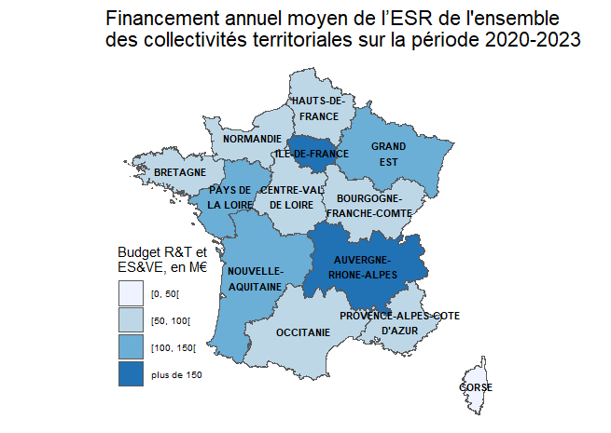
 | Financement moyen ESR sur la periode 2020-2023 (en M€)
AUVERGNE-RHONE-ALPES | 167
BOURGOGNE-FRANCHE-COMTE | 64
BRETAGNE | 93
CENTRE-VAL DE LOIRE | 68
CORSE | 18
GRAND EST | 121
HAUTS-DE-FRANCE | 72
ILE-DE-FRANCE | 251
NORMANDIE | 71
NOUVELLE-AQUITAINE | 121
OCCITANIE | 90
PAYS DE LA LOIRE | 104
PROVENCE-ALPES-COTE D'AZUR | 87

Données moyennes sur 2020-2023.
Source : MESR-SIES, enquête biennale sur le financement de la recherche et du transfert de technologie (R&T), de l'enseignement supérieur et de la vie étudiante (ES&VE) par les collectivités territoriales 2023.
Champ : France ; conseils régionaux, conseils départementaux et assimilés, EPCI à financement propre d'une population totale de plus de 50 000 habitants, communes de plus de 30 000 habitants. D’autres collectivités ciblées sur les thématiques R&T et ES&VE par les partenaires du SIES sont également interrogées.

